面积明细
面积明细 |  |  | 试算租金 | 综合租金
楼层 | 建筑面积 | 租金比例 | 10 | 6.4 | 电话市调租金4.5-5元之间，不含物业空调费（约0.2元）。
1 | 1836.36 | 1 |  | 10 | 售价在3万左右，目前在售楼盘2.9-3.2万之间
2 | 1836.36 | 0.7 |  | 7
3 | 3794.88 | 0.5 | 1897.44 | 5
4 |  | 0.5 |  | 5
5 | 1897.44 | 0.5 |  | 5
合计 | 9365.04

租赁情况

出租面积 | 租金单价 | 2021.10-2022.3 |  | 15959694.96 |  | 2017 | 2020 | 2023
9125.04 | 11.66 |  |  | 42732106.068 |  | 8 | 8.52 | 9.0738
240 | 8.52
9365.04 | 11.58

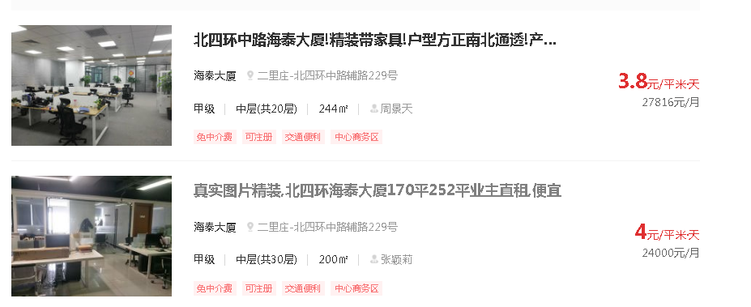

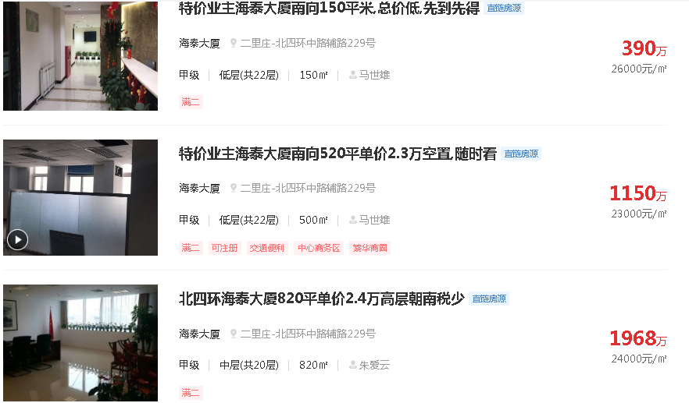

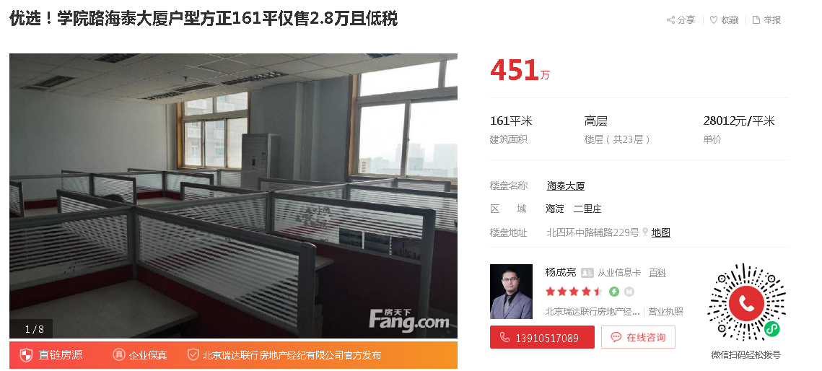

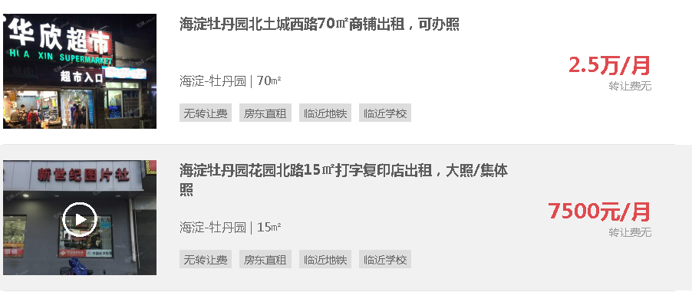

 |  |  |  |  |  |  |  |  | 商铺12-16

 |  |  |  |  |  |  |  |  | 18.5

 |  |  |  |  |  |  |  |  | 27

 |  |  |  |  |  |  |  |  | 6

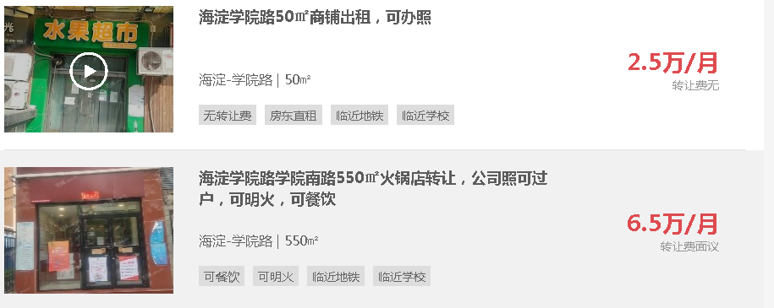
 |  |  |  |  |  |  |  |  | 16

 |  |  |  |  |  |  |  |  | 4

 |  |  |  |  |  |  |  |  | 15

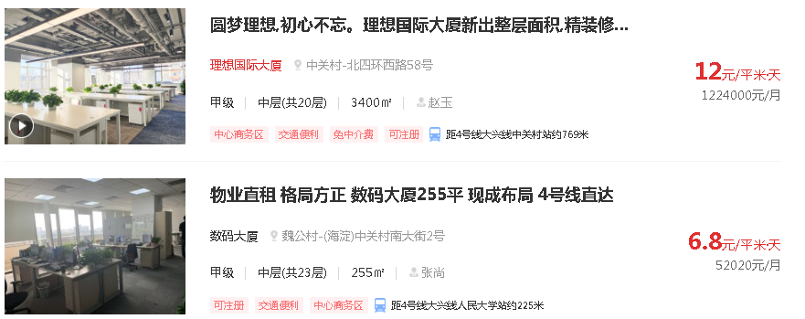

租约整理
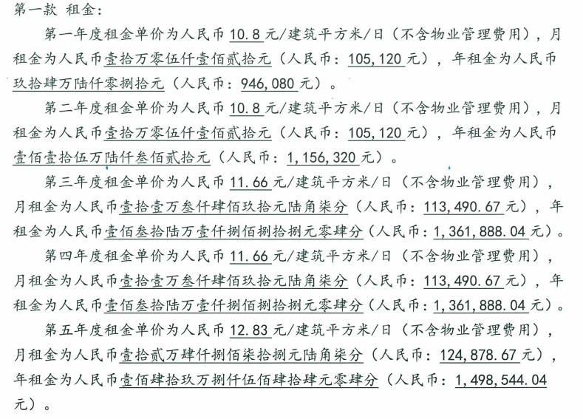
承租方 | 楼层 | 房号 | 出租面积 | 期限起 | 止 | 租金 | 备注
智讯义隆 | 1层 | 01-101 | 320 | 2018-04-09 | 2023-04-08 | 11.66 | 不含物业费
国信君和 | 1层 | 01-102 | 320 | 2018-04-09 | 2023-04-08 | 11.66 | 不含物业费
国信网研 | 1层 | 01-103 | 320 | 2018-04-09 | 2023-04-08 | 11.66 | 不含物业费
国双互联 | 1层 | 01-104 | 636.36 | 2018-04-09 | 2023-04-08 | 11.66 | 不含物业费
千里日成 | 5层 | 05-501 | 1897.44 | 2018-04-09 | 2023-04-08 | 11.66 | 不含物业费
国双 | 2层 | 201 | 370 | 2018-04-09 | 2023-04-08 | 11.66 | 不含物业费
国双 | 2层 | 202 | 370 | 2018-04-09 | 2023-04-08 | 11.66 | 不含物业费
国双 | 2层 | 203 | 370 | 2018-04-09 | 2023-04-08 | 11.66 | 不含物业费
国双 | 2层 | 204 | 126.36 | 2018-04-09 | 2023-04-08 | 11.66 | 不含物业费
 | 2层 | 205 | 120 | 2019-03-09 | 2023-04-08 | 11.66 | 不含物业费
 | 2层 | 206 | 120 | 2018-04-09 | 2023-04-08 | 11.66 | 不含物业费
在水一方 | 1层 |  | 240 | 2017-03-17 | 2032-03-16 | 8.52 | 不含物业费

周边租金
名称 | 租金 | 区域
锦秋国际 | 6-7元 | 知春路
致真大厦 | 8-10元 | 知春路
学院国际大厦 | 6-7元
金澳国际 | 5-6元 | 牡丹园
天圆祥泰大厦 | 8-10元 | 安贞
城奥大厦 | 7-9元
中建财富国际中心 | 15元
城建大厦 | 7-8元
中关村大厦 | 7-8元 | 海淀黄庄
丹棱SOHO | 7-9元 | 海淀黄庄

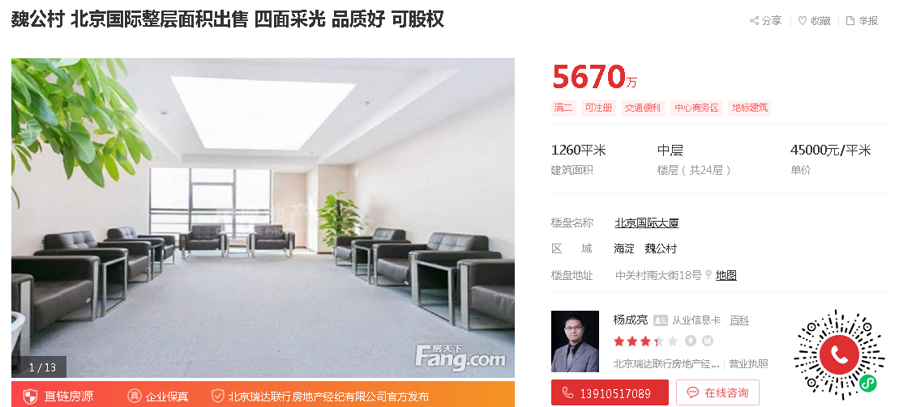

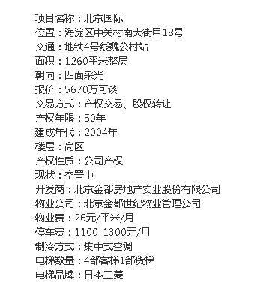

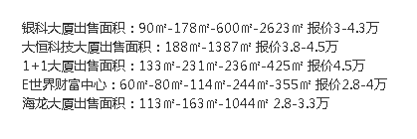

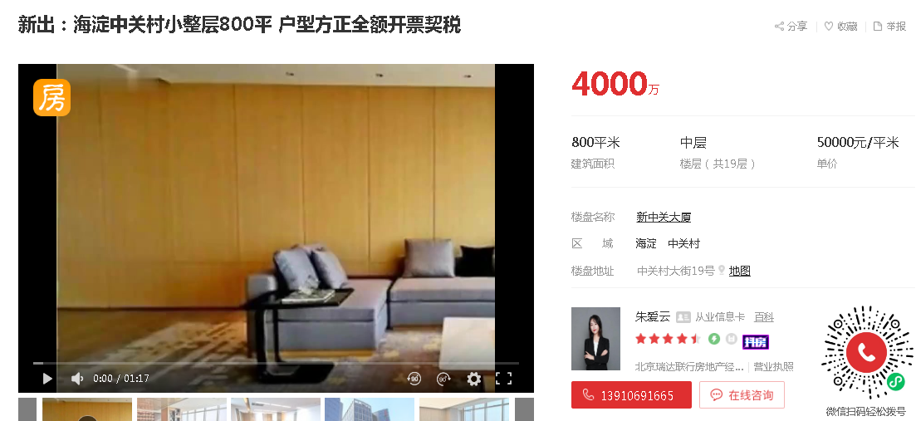

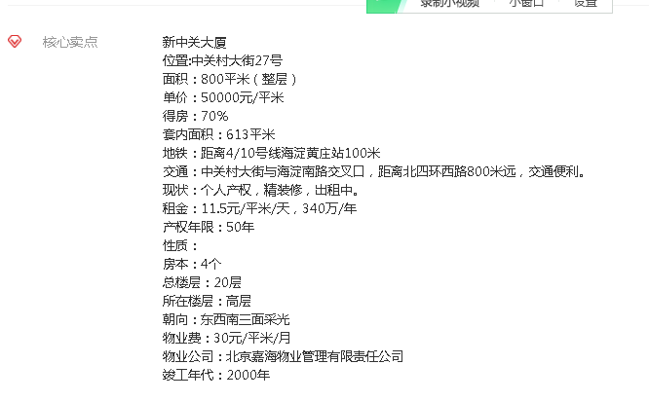

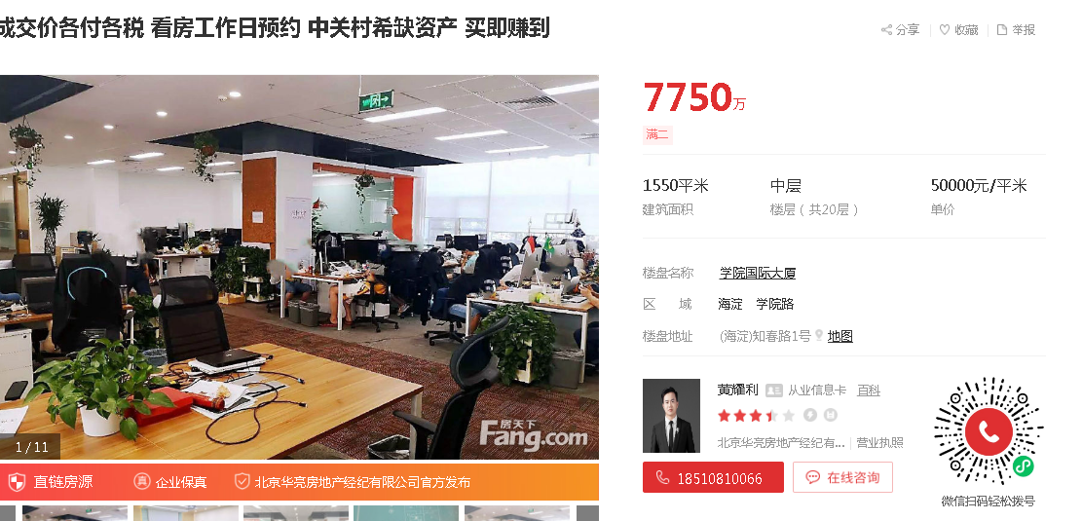
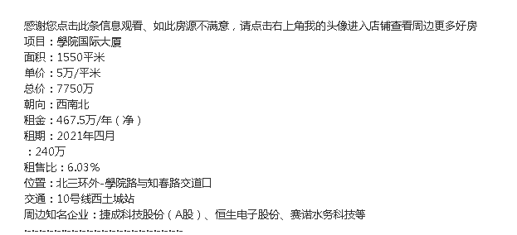

 |  |  | 租金8.3

